Tercera pregunta
Trimestre | I | II | III | IV
2008 | 438 | 675 | 1545 | 1166
2009 | 95 | 537 | 1474 | 999
2010 | 402 | 800 | 1719 | 1388
2011 | 924 | 1190 | 1984 | 1569
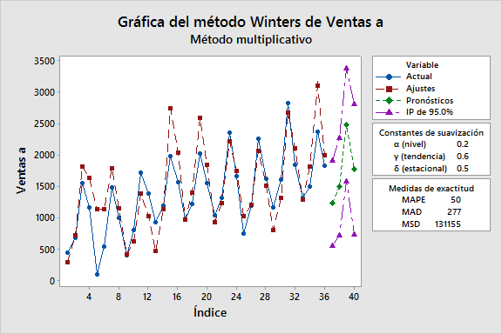
2012 | 965 | 1217 | 2019 | 1554
2013 | 1038 | 1307 | 2350 | 1667
2014 | 746 | 1188 | 2257 | 1620
2015 | 1167 | 1599 | 2820 | 1842
2016 | 1311 | 1500 | 2370 | 1824
2017

Ventas a |  | Método de Winters para Ventas a |  |  | Suavización exponencial simple para Ventas a | Promedio móvil de Ventas a
438
675 |  | Método multiplicativo |  |  | Datos Ventas a | Datos Ventas a
1545 |  |  |  |  | Longitud 36 | Longitud 36
1166 |  |  |  |  |  | Número de valores faltantes 0
95 |  | Datos Ventas a
537 |  | Longitud 36 |  |  | Constante de suavización
1474 |  |  |  |  |  | Promedio móvil
999 |  |  |  |  | α 0.2
402 |  | Constantes de suavización |  |  |  | Longitud 3
800
1719 |  | α (nivel) 0.2 |  |  | Medidas de exactitud
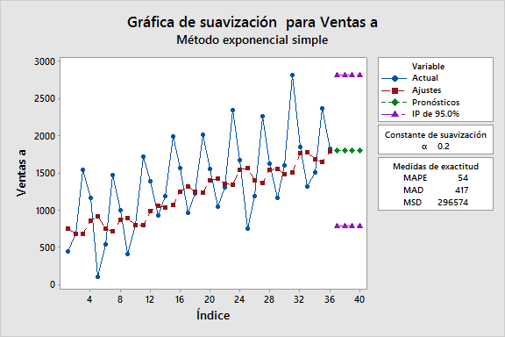
1388 |  | γ (tendencia) 0.6 |  |  |  | Medidas de exactitud
924 |  | δ (estacional) 0.5 |  |  | MAPE 54
1190 |  |  |  |  | MAD 417 | MAPE 53
1984 |  |  |  |  | MSD 296574 | MAD 371
1569 |  | Medidas de exactitud |  |  |  | MSD 245008
965
1217 |  | MAPE 50 |  |  | Pronósticos
2019 |  | MAD 277 |  |  |  | Pronósticos
1554 |  | MSD 131155 |  |  | Período Pronóstico Inferior Superior
1038 |  |  |  |  | 37 1799.70 779.232 2820.16 | Período Pronóstico Inferior Superior
1307 |  |  |  |  | 38 1799.70 779.232 2820.16 | 37 1898 927.851 2868.15
2350 |  | Pronósticos |  |  | 39 1799.70 779.232 2820.16 | 38 1898 927.851 2868.15
1667 |  |  |  |  | 40 1799.70 779.232 2820.16 | 39 1898 927.851 2868.15
746 |  | Período Pronóstico Inferior Superior |  |  |  | 40 1898 927.851 2868.15
1188 |  | 37 1232.79 554.07 1911.50
2257 |  | 38 1497.07 717.98 2276.15
1620 |  | 39 2478.11 1577.10 3379.13
1167 |  | 40 1770.86 733.93 2807.78
1599
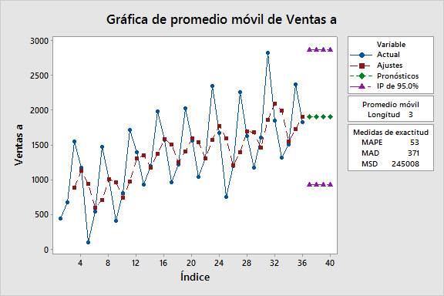
2820
1842
1311
1500
2370
1824

